Coeficientes series de Fourier
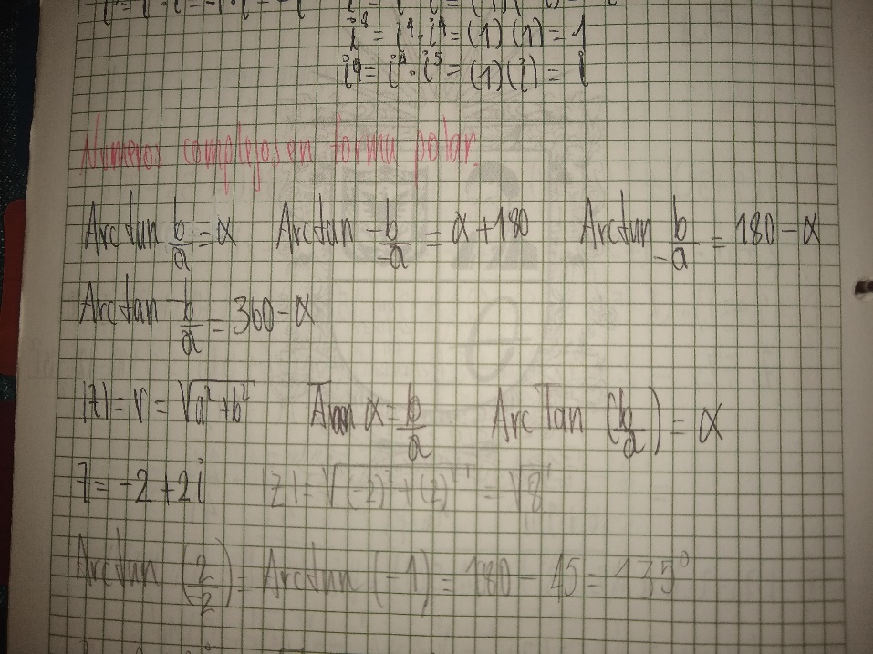
X | Y | Polares | Angulo |  |  | No | 8
-0.10669417382 | -0.14330582618 | 0.1786622695 | 53.33154835 | 1 |  | k | 5
 |  |  | 233.33154835 | 2
Si X y Y son positivos |  | 1 | -306.66845165
Si X es negativo |  | 2 | -126.66845165 | 4
Si X y Y son negativos |  | 4
Nota: Si no se encuentra el valor, escoger el que arroje

n | X[n] | Coseno | n | X | n | X[n] | Seno | n | Y
0 | 1 | 1 | 0 | 1 | 0 | 1 | 0 | 0 | 0
1 | -0.5 | -0.70710678119 | 1 | 0.35355339059 | 1 | -0.5 | 0.70710678119 | 1 | -0.35355339059
2 | 1 | 3.0628711373E-16 | 2 | 3.0628711373E-16 | 2 | 1 | -1 | 2 | -1
3 | 2 | 0.70710678119 | 3 | 1.4142135624 | 3 | 2 | 0.70710678119 | 3 | 1.4142135624
4 | 1.5 | -1 | 4 | -1.5 | 4 | 1.5 | -6.1257422745E-16 | 4 | -9.1886134118E-16
5 | -1 | 0.70710678119 | 5 | -0.70710678119 | 5 | -1 | -0.70710678119 | 5 | 0.70710678119
6 | -0.5 | -2.6952181806E-15 | 6 | 1.3476090903E-15 | 6 | -0.5 | 1 | 6 | -0.5
7 | 2 | -0.70710678119 | 7 | -1.4142135624 | 7 | 2 | -0.70710678119 | 7 | -1.4142135624
8 | 0 | 1 | 8 | 0 | 8 | 0 | 1.2251484549E-15 | 8 | 0
9 | 0 | -0.70710678119 | 9 | 0 | 9 | 0 | 0.70710678119 | 9 | 0
10 | 0 | -2.4492127076E-16 | 10 | 0 | 10 | 0 | -1 | 10 | 0
11 | 0 | 0.70710678119 | 11 | 0 | 11 | 0 | 0.70710678119 | 11 | 0
 |  |  |  | -0.10669417382 |  |  |  |  | -0.14330582618

